상품제안서
캐릭터 콤팩트형 미니 거울머리빗 [주문제작] | 상품코드: F30414

 |  |  |  |  |  |  | 02-412-0044 | www.easy1.co.kr
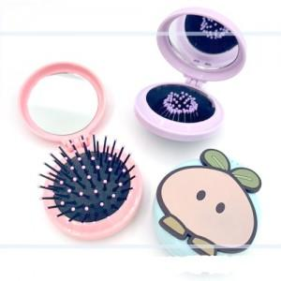

【상세/제작정보】

【인쇄/포장옵션】 | 풀칼라 / OPP(비닐)

【공급단가】 | 수량 | 1,000~ | 2,000~ | 3,000~ | 5,000~ | 10,000~
*VAT별도 | 단가 | 2,370원 | 2,330원 | 2,280원 | 2,220원 | 2,180원

【상품 URL】 | https://dev.easy1.co.kr:443/src/goods_detail.php?gdno=30414

